상품제안서
골드 도자기수저통 티타늄수저세트 2color | 상품코드: F27937

 |  |  |  |  |  |  | 02-412-0044 | www.easy1.co.kr
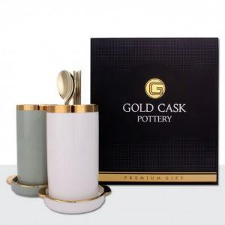

【상세/제작정보】

【인쇄/포장옵션】 | 레이저 / 쇼핑백

【공급단가】 | 수량 | 13~ | 39~ | 78~ | 117~ | 156~
*VAT별도 | 단가 | 51,600원 | 50,740원 | 49,450원 | 48,580원 | 47,300원

【상품 URL】 | https://dev.easy1.co.kr:443/src/goods_detail.php?gdno=27937

